Sprint 1
 |  |  | TÍTULO DEL PROYECTO |  |  |  |  | Sprint
 |  |  | FireData |  |  |  |  | 1
 |  |  | Sprint 1 |  | Semana 1 |  |  |  |  | Semana 2
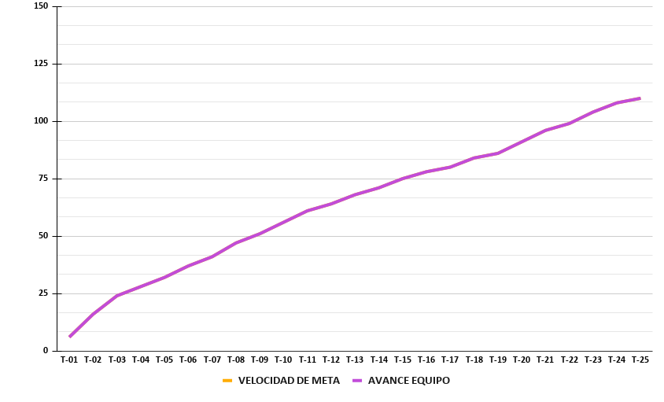
Epica | Id Historia | Id Tarea | Responsable | PUNTOS tareas | Dia 1 | Dia 2 | Dia 3 | Dia 4 | Dia 5 | Dia 6 | Dia 7 | Dia 8 | Dia 9 | Dia 10 | REAL EQUIPO COMPLETADO | PUNTOS ESPERANDOS | RESTANTE/AVANCE REAL EQUIPO | Gráfico de avance
F0 | F0 | T-01 | Kevin F | 6 | 6 | 0 | 0 | 0 | 0 | 0 | 0 | 0 | 0 | 0 | 6 | 6 | 6
 |  | T-02 | Kevin F | 10 | 0 | 5 | 5 | 0 | 0 | 0 | 0 | 0 | 0 | 0 | 10 | 16 | 16
 |  | T-03 | Jose M | 8 | 4 | 4 | 0 | 0 | 0 | 0 | 0 | 0 | 0 | 0 | 8 | 24 | 24
 |  | T-04 | Jose M | 4 | 2 | 2 | 0 | 0 | 0 | 0 | 0 | 0 | 0 | 0 | 4 | 28 | 28
 |  | T-05 | Kevin F | 4 | 0 | 0 | 0 | 4 | 0 | 0 | 0 | 0 | 0 | 0 | 4 | 32 | 32
 |  | T-06 | Jose M | 5 | 0 | 2 | 3 | 0 | 0 | 0 | 0 | 0 | 0 | 0 | 5 | 37 | 37
 |  | T-07 | Jose M | 4 | 0 | 0 | 2 | 2 | 0 | 0 | 0 | 0 | 0 | 0 | 4 | 41 | 41
 |  | T-08 | Jose M | 6 | 0 | 0 | 3 | 3 | 0 | 0 | 0 | 0 | 0 | 0 | 6 | 47 | 47
 |  | T-09 | Kevin F | 4 | 0 | 0 | 0 | 4 | 0 | 0 | 0 | 0 | 0 | 0 | 4 | 51 | 51
 |  | T-10 | Kevin F | 5 | 0 | 0 | 0 | 0 | 5 | 0 | 0 | 0 | 0 | 0 | 5 | 56 | 56
 |  | T-11 | Kevin F | 5 | 0 | 0 | 0 | 0 | 0 | 5 | 0 | 0 | 0 | 0 | 5 | 61 | 61
 |  | T-12 | Kevin F | 3 | 0 | 0 | 0 | 0 | 0 | 3 | 0 | 0 | 0 | 0 | 3 | 64 | 64
 |  | T-13 | Kevin F | 4 | 0 | 0 | 0 | 0 | 0 | 0 | 4 | 0 | 0 | 0 | 4 | 68 | 68
 |  | T-14 | Kevin F | 3 | 0 | 0 | 0 | 0 | 0 | 0 | 3 | 0 | 0 | 0 | 3 | 71 | 71
E-01 | HU-01 | T-15 | Kevin F | 4 | 0 | 0 | 0 | 0 | 0 | 0 | 0 | 4 | 0 | 0 | 4 | 75 | 75
 |  | T-16 | Kevin F | 3 | 0 | 0 | 0 | 0 | 0 | 0 | 0 | 3 | 0 | 0 | 3 | 78 | 78
 |  | T-17 | Kevin F | 2 | 0 | 0 | 0 | 0 | 0 | 0 | 0 | 2 | 0 | 0 | 2 | 80 | 80
 | HU-02 | T-18 | Kevin F | 4 | 0 | 0 | 0 | 0 | 0 | 0 | 0 | 0 | 4 | 0 | 4 | 84 | 84
 |  | T-19 | Kevin F | 2 | 0 | 0 | 0 | 0 | 0 | 0 | 0 | 0 | 2 | 0 | 2 | 86 | 86
 | HU-03 | T-20 | Jose M | 5 | 0 | 0 | 5 | 0 | 0 | 0 | 0 | 0 | 0 | 0 | 5 | 91 | 91
 |  | T-21 | Jose M | 5 | 0 | 0 | 0 | 0 | 5 | 0 | 0 | 0 | 0 | 0 | 5 | 96 | 96
 |  | T-22 | Jose M | 3 | 0 | 0 | 0 | 0 | 3 | 0 | 0 | 0 | 0 | 0 | 3 | 99 | 99
 |  | T-23 | Kevin F | 5 | 0 | 0 | 0 | 0 | 0 | 0 | 0 | 0 | 0 | 5 | 5 | 104 | 104
 |  | T-24 | Kevin F | 4 | 0 | 0 | 0 | 0 | 0 | 0 | 0 | 0 | 0 | 4 | 4 | 108 | 108
 |  | T-25 | Jose M | 2 | 0 | 0 | 0 | 0 | 2 | 0 | 0 | 0 | 0 | 0 | 2 | 110 | 110
 |  |  |  | 110 | 12 | 13 | 18 | 13 | 15 | 8 | 7 | 9 | 6 | 9 | 110 | META: | 110

Sprint 2
 |  |  | TÍTULO DEL PROYECTO |  |  |  |  | Sprint
 |  |  | FireData |  |  |  |  | 2
 |  |  | Sprint 2 |  | Semana 3 |  |  |  |  | Semana 4
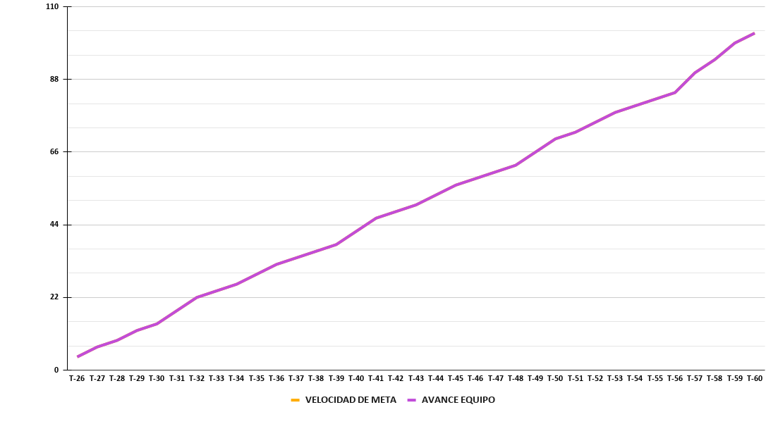
Epica | Id Historia | Id Tarea | Responsable | PUNTOS tareas | Dia 1 | Dia 2 | Dia 3 | Dia 4 | Dia 5 | Dia 6 | Dia 7 | Dia 8 | Dia 9 | Dia 10 | REAL EQUIPO COMPLETADO | PUNTOS ESPERANDOS | RESTANTE/AVANCE REAL EQUIPO | Gráfico de avance
E-01 | HU-04 | T-26 | Kevin F | 4 | 4 | 0 | 0 | 0 | 0 | 0 | 0 | 0 | 0 | 0 | 4 | 4 | 4
 |  | T-27 | Kathe C | 3 | 3 | 0 | 0 | 0 | 0 | 0 | 0 | 0 | 0 | 0 | 3 | 7 | 7
 |  | T-28 | Kevin F | 2 | 2 | 0 | 0 | 0 | 0 | 0 | 0 | 0 | 0 | 0 | 2 | 9 | 9
 | HU-05 | T-29 | Kevin F | 3 | 0 | 3 | 0 | 0 | 0 | 0 | 0 | 0 | 0 | 0 | 3 | 12 | 12
 |  | T-30 | Kathe C | 2 | 2 | 0 | 0 | 0 | 0 | 0 | 0 | 0 | 0 | 0 | 2 | 14 | 14
 | HU-06 | T-31 | Kevin F | 4 | 0 | 4 | 0 | 0 | 0 | 0 | 0 | 0 | 0 | 0 | 4 | 18 | 18
 |  | T-32 | Kathe C | 4 | 0 | 4 | 0 | 0 | 0 | 0 | 0 | 0 | 0 | 0 | 4 | 22 | 22
 |  | T-33 | Kathe C | 2 | 0 | 2 | 0 | 0 | 0 | 0 | 0 | 0 | 0 | 0 | 2 | 24 | 24
 |  | T-34 | Kathe C | 2 | 0 | 0 | 2 | 0 | 0 | 0 | 0 | 0 | 0 | 0 | 2 | 26 | 26
 | HU-07 | T-35 | Kevin F | 3 | 0 | 0 | 0 | 3 | 0 | 0 | 0 | 0 | 0 | 0 | 3 | 29 | 29
 |  | T-36 | Kathe C | 3 | 0 | 0 | 0 | 3 | 0 | 0 | 0 | 0 | 0 | 0 | 3 | 32 | 32
 |  | T-37 | Kathe C | 2 | 0 | 0 | 0 | 2 | 0 | 0 | 0 | 0 | 0 | 0 | 2 | 34 | 34
 | HU-08 | T-38 | Kevin F | 2 | 0 | 0 | 0 | 0 | 2 | 0 | 0 | 0 | 0 | 0 | 2 | 36 | 36
 |  | T-39 | Jose M | 2 | 0 | 0 | 0 | 0 | 2 | 0 | 0 | 0 | 0 | 0 | 2 | 38 | 38
 | HU-09 | T-40 | Kevin F | 4 | 0 | 0 | 0 | 0 | 4 | 0 | 0 | 0 | 0 | 0 | 4 | 42 | 42
 |  | T-41 | Jose M | 4 | 0 | 0 | 0 | 0 | 0 | 0 | 2 | 0 | 2 | 0 | 4 | 46 | 46
 |  | T-42 | Jose M | 2 | 0 | 0 | 0 | 0 | 2 | 0 | 0 | 0 | 0 | 0 | 2 | 48 | 48
 |  | T-43 | Jose M | 2 | 0 | 0 | 0 | 0 | 0 | 0 | 1 | 1 | 0 | 0 | 2 | 50 | 50
 | HU-10 | T-44 | Kevin F | 3 | 0 | 0 | 0 | 0 | 0 | 3 | 0 | 0 | 0 | 0 | 3 | 53 | 53
 |  | T-45 | Jose M | 3 | 0 | 0 | 0 | 0 | 0 | 0 | 3 | 0 | 0 | 0 | 3 | 56 | 56
 |  | T-46 | Jose M | 2 | 0 | 0 | 0 | 0 | 0 | 0 | 2 | 0 | 0 | 0 | 2 | 58 | 58
 | HU-11 | T-47 | Jose M | 2 | 0 | 0 | 0 | 0 | 0 | 0 | 0 | 2 | 0 | 0 | 2 | 60 | 60
 |  | T-48 | Jose M | 2 | 0 | 0 | 0 | 0 | 2 | 0 | 0 | 0 | 0 | 0 | 2 | 62 | 62
 | HU-12 | T-49 | Kevin F | 4 | 0 | 0 | 0 | 0 | 0 | 0 | 4 | 0 | 0 | 0 | 4 | 66 | 66
 |  | T-50 | Kathe C | 4 | 0 | 0 | 0 | 0 | 4 | 0 | 0 | 0 | 0 | 0 | 4 | 70 | 70
 |  | T-51 | Kathe C | 2 | 0 | 0 | 0 | 0 | 0 | 2 | 0 | 0 | 0 | 0 | 2 | 72 | 72
 | HU-13 | T-52 | Kevin F | 3 | 0 | 0 | 0 | 0 | 0 | 0 | 0 | 3 | 0 | 0 | 3 | 75 | 75
 |  | T-53 | Kathe C | 3 | 0 | 0 | 0 | 0 | 0 | 0 | 3 | 0 | 0 | 0 | 3 | 78 | 78
 |  | T-54 | Kathe C | 2 | 0 | 0 | 0 | 0 | 0 | 0 | 2 | 0 | 0 | 0 | 2 | 80 | 80
 | HU-14 | T-55 | Kevin F | 2 | 0 | 0 | 0 | 0 | 0 | 0 | 0 | 0 | 2 | 0 | 2 | 82 | 82
 |  | T-56 | Kathe C | 2 | 0 | 0 | 0 | 0 | 0 | 0 | 2 | 0 | 0 | 0 | 2 | 84 | 84
 | HU-15 | T-57 | Kevin F | 6 | 0 | 0 | 0 | 0 | 0 | 0 | 0 | 0 | 0 | 6 | 6 | 90 | 90
 |  | T-58 | Kathe C | 4 | 0 | 0 | 0 | 0 | 0 | 0 | 0 | 4 | 0 | 0 | 4 | 94 | 94
 |  | T-59 | Kathe C | 5 | 0 | 0 | 0 | 0 | 0 | 0 | 0 | 3 | 2 | 0 | 5 | 99 | 99
 |  | T-60 | Kathe C | 3 | 0 | 0 | 0 | 0 | 0 | 0 | 0 | 0 | 0 | 3 | 3 | 102 | 102
 |  |  |  | 102 | 11 | 13 | 2 | 8 | 16 | 5 | 19 | 13 | 6 | 9 | 102 | META: | 102

Sprint 3
 |  |  | TÍTULO DEL PROYECTO |  |  |  |  | Sprint
 |  |  | FireData |  |  |  |  | 3
 |  |  | Sprint 3 |  | Semana 5 |  |  |  |  | Semana 6
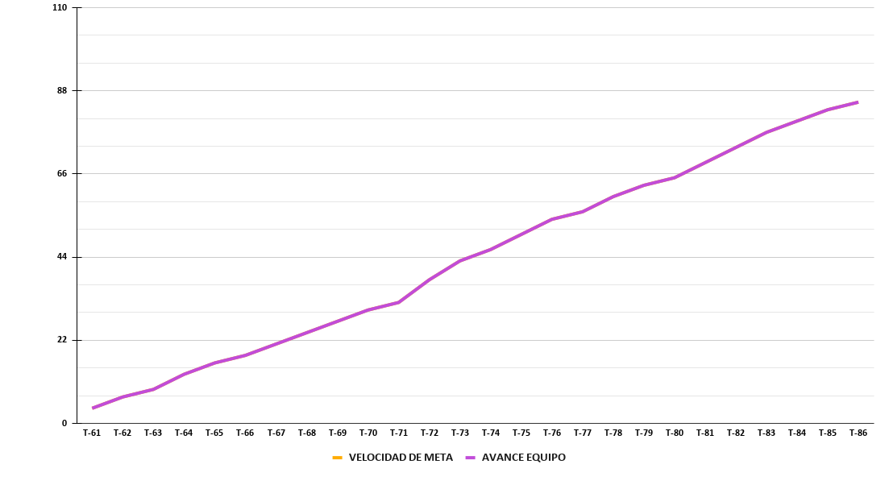
Epica | Id Historia | Id Tarea | Responsable | PUNTOS tareas | Dia 1 | Dia 2 | Dia 3 | Dia 4 | Dia 5 | Dia 6 | Dia 7 | Dia 8 | Dia 9 | Dia 10 | REAL EQUIPO COMPLETADO | PUNTOS ESPERANDOS | RESTANTE/AVANCE REAL EQUIPO | Gráfico de avance
E-02 | HU-16 | T-61 | Kevin F | 4 | 4 | 0 | 0 | 0 | 0 | 0 | 0 | 0 | 0 | 0 | 4 | 4 | 4
 |  | T-62 | Kevin F | 3 | 0 | 3 | 0 | 0 | 0 | 0 | 0 | 0 | 0 | 0 | 3 | 7 | 7
 |  | T-63 | Kevin F | 2 | 0 | 0 | 2 | 0 | 0 | 0 | 0 | 0 | 0 | 0 | 2 | 9 | 9
 | HU-17 | T-64 | Jose M | 4 | 4 | 0 | 0 | 0 | 0 | 0 | 0 | 0 | 0 | 0 | 4 | 13 | 13
 |  | T-65 | Jose M | 3 | 0 | 3 | 0 | 0 | 0 | 0 | 0 | 0 | 0 | 0 | 3 | 16 | 16
 |  | T-66 | Kathe C | 2 | 2 | 0 | 0 | 0 | 0 | 0 | 0 | 0 | 0 | 0 | 2 | 18 | 18
 | HU-18 | T-67 | Kathe C | 3 | 0 | 3 | 0 | 0 | 0 | 0 | 0 | 0 | 0 | 0 | 3 | 21 | 21
 |  | T-68 | Kathe C | 3 | 0 | 0 | 3 | 0 | 0 | 0 | 0 | 0 | 0 | 0 | 3 | 24 | 24
 |  | T-69 | Kathe C | 3 | 0 | 0 | 0 | 3 | 0 | 0 | 0 | 0 | 0 | 0 | 3 | 27 | 27
 | HU-19 | T-70 | Kevin F | 3 | 0 | 0 | 0 | 3 | 0 | 0 | 0 | 0 | 0 | 0 | 3 | 30 | 30
 |  | T-71 | Kevin F | 2 | 0 | 0 | 0 | 0 | 2 | 0 | 0 | 0 | 0 | 0 | 2 | 32 | 32
 | HU-20 | T-72 | Kevin F | 6 | 0 | 0 | 0 | 0 | 2 | 4 | 0 | 0 | 0 | 0 | 6 | 38 | 38
 |  | T-73 | Kathe C | 5 | 0 | 0 | 0 | 2 | 3 | 0 | 0 | 0 | 0 | 0 | 5 | 43 | 43
 |  | T-74 | Kevin F | 3 | 0 | 0 | 0 | 0 | 0 | 0 | 3 | 0 | 0 | 0 | 3 | 46 | 46
 | HU-21 | T-75 | Kevin F | 4 | 0 | 0 | 0 | 0 | 0 | 0 | 4 | 0 | 0 | 0 | 4 | 50 | 50
 |  | T-76 | Kevin F | 4 | 0 | 0 | 0 | 0 | 0 | 0 | 0 | 4 | 0 | 0 | 4 | 54 | 54
 |  | T-77 | Jose M | 2 | 0 | 0 | 2 | 0 | 0 | 0 | 0 | 0 | 0 | 0 | 2 | 56 | 56
 | HU-22 | T-78 | Jose M | 4 | 0 | 0 | 0 | 4 | 0 | 0 | 0 | 0 | 0 | 0 | 4 | 60 | 60
 |  | T-79 | Kevin F | 3 | 0 | 0 | 0 | 0 | 0 | 0 | 0 | 3 | 0 | 0 | 3 | 63 | 63
 |  | T-80 | Kevin F | 2 | 0 | 0 | 0 | 0 | 0 | 0 | 0 | 2 | 0 | 0 | 2 | 65 | 65
 | HU-23 | T-81 | Kevin F | 4 | 0 | 0 | 0 | 0 | 0 | 0 | 0 | 0 | 4 | 0 | 4 | 69 | 69
 |  | T-82 | Kathe C | 4 | 0 | 0 | 0 | 0 | 0 | 2 | 2 | 0 | 0 | 0 | 4 | 73 | 73
 |  | T-83 | Kathe C | 4 | 0 | 0 | 0 | 0 | 0 | 0 | 0 | 2 | 2 | 0 | 4 | 77 | 77
 | HU-24 | T-84 | Jose M | 3 | 0 | 0 | 0 | 0 | 3 | 0 | 0 | 0 | 0 | 0 | 3 | 80 | 80
 |  | T-85 | Kevin F | 3 | 0 | 0 | 0 | 0 | 0 | 0 | 0 | 0 | 0 | 3 | 3 | 83 | 83
 |  | T-86 | Kevin F | 2 | 0 | 0 | 0 | 0 | 0 | 0 | 0 | 0 | 0 | 2 | 2 | 85 | 85
 |  |  |  | 85 | 10 | 9 | 7 | 12 | 10 | 6 | 9 | 11 | 6 | 5 | 85 | META: | 85

Sprint 4
 |  |  | TÍTULO DEL PROYECTO |  |  |  |  | Sprint
 |  |  | FireData |  |  |  |  | 4
 |  |  | Sprint 4 |  | Semana 7 |  |  |  |  | Semana 8
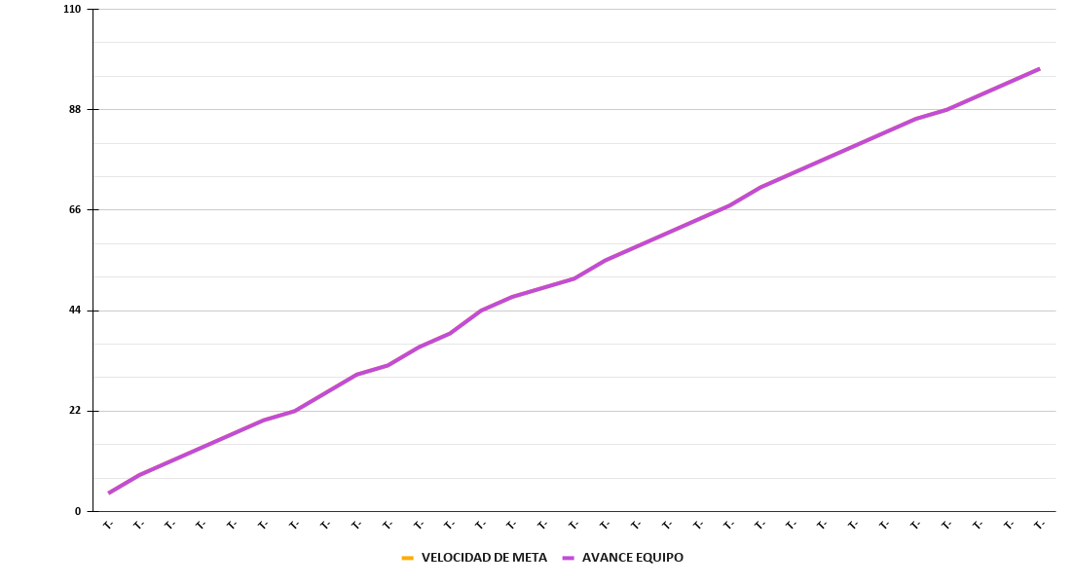
Epica | Id Historia | Id Tarea | Responsable | PUNTOS tareas | Dia 1 | Dia 2 | Dia 3 | Dia 4 | Dia 5 | Dia 6 | Dia 7 | Dia 8 | Dia 9 | Dia 10 | REAL EQUIPO COMPLETADO | PUNTOS ESPERANDOS | RESTANTE/AVANCE REAL EQUIPO | Gráfico de avance
E-03 | HU-25 | T-87 | Jose M | 4 | 4 | 0 | 0 | 0 | 0 | 0 | 0 | 0 | 0 | 0 | 4 | 4 | 4
E-03 | HU-25 | T-88 | Jose M | 4 | 0 | 4 | 0 | 0 | 0 | 0 | 0 | 0 | 0 | 0 | 4 | 8 | 8
E-03 | HU-25 | T-89 | Kevin F | 3 | 3 | 0 | 0 | 0 | 0 | 0 | 0 | 0 | 0 | 0 | 3 | 11 | 11
E-03 | HU-26 | T-90 | Jose M | 3 | 0 | 0 | 3 | 0 | 0 | 0 | 0 | 0 | 0 | 0 | 3 | 14 | 14
E-03 | HU-26 | T-91 | Jose M | 3 | 0 | 0 | 0 | 3 | 0 | 0 | 0 | 0 | 0 | 0 | 3 | 17 | 17
E-03 | HU-27 | T-92 | Jose M | 3 | 0 | 0 | 0 | 0 | 3 | 0 | 0 | 0 | 0 | 0 | 3 | 20 | 20
E-03 | HU-27 | T-93 | Jose M | 2 | 0 | 0 | 0 | 0 | 0 | 2 | 0 | 0 | 0 | 0 | 2 | 22 | 22
E-03 | HU-28 | T-94 | Jose M | 4 | 0 | 0 | 0 | 0 | 0 | 0 | 4 | 0 | 0 | 0 | 4 | 26 | 26
E-03 | HU-28 | T-95 | Kevin F | 4 | 0 | 4 | 0 | 0 | 0 | 0 | 0 | 0 | 0 | 0 | 4 | 30 | 30
E-03 | HU-28 | T-96 | Kevin F | 2 | 0 | 0 | 2 | 0 | 0 | 0 | 0 | 0 | 0 | 0 | 2 | 32 | 32
E-03 | HU-29 | T-97 | Kevin F | 4 | 0 | 0 | 0 | 4 | 0 | 0 | 0 | 0 | 0 | 0 | 4 | 36 | 36
E-03 | HU-29 | T-98 | Kevin F | 3 | 0 | 0 | 0 | 0 | 3 | 0 | 0 | 0 | 0 | 0 | 3 | 39 | 39
E-03 | HU-30 | T-99 | Jose M | 5 | 0 | 0 | 0 | 0 | 0 | 0 | 0 | 5 | 0 | 0 | 5 | 44 | 44
E-03 | HU-30 | T-100 | Jose M | 3 | 0 | 0 | 0 | 0 | 0 | 0 | 0 | 0 | 3 | 0 | 3 | 47 | 47
E-03 | HU-30 | T-101 | Jose M | 2 | 0 | 0 | 0 | 0 | 0 | 0 | 0 | 0 | 0 | 2 | 2 | 49 | 49
E-03 | HU-30 | T-102 | Kevin F | 2 | 0 | 0 | 0 | 0 | 0 | 2 | 0 | 0 | 0 | 0 | 2 | 51 | 51
E-03 | HU-31 | T-103 | Jose M | 4 | 4 | 0 | 0 | 0 | 0 | 0 | 0 | 0 | 0 | 0 | 4 | 55 | 55
E-03 | HU-31 | T-104 | Kathe C | 3 | 3 | 0 | 0 | 0 | 0 | 0 | 0 | 0 | 0 | 0 | 3 | 58 | 58
E-03 | HU-32 | T-105 | Kathe C | 3 | 0 | 3 | 0 | 0 | 0 | 0 | 0 | 0 | 0 | 0 | 3 | 61 | 61
E-03 | HU-32 | T-106 | Kathe C | 3 | 0 | 0 | 3 | 0 | 0 | 0 | 0 | 0 | 0 | 0 | 3 | 64 | 64
E-04 | HU-33 | T-107 | Kathe C | 3 | 0 | 0 | 0 | 3 | 0 | 0 | 0 | 0 | 0 | 0 | 3 | 67 | 67
E-04 | HU-33 | T-108 | Kathe C | 4 | 0 | 0 | 0 | 0 | 2 | 2 | 0 | 0 | 0 | 0 | 4 | 71 | 71
E-04 | HU-33 | T-109 | Kevin F | 3 | 0 | 0 | 0 | 0 | 0 | 0 | 3 | 0 | 0 | 0 | 3 | 74 | 74
E-04 | HU-34 | T-110 | Kathe C | 3 | 0 | 0 | 0 | 0 | 0 | 3 | 0 | 0 | 0 | 0 | 3 | 77 | 77
E-04 | HU-34 | T-111 | Kathe C | 3 | 0 | 0 | 0 | 0 | 0 | 0 | 3 | 0 | 0 | 0 | 3 | 80 | 80
E-04 | HU-34 | T-112 | Jose M | 3 | 0 | 3 | 0 | 0 | 0 | 0 | 0 | 0 | 0 | 0 | 3 | 83 | 83
E-04 | HU-35 | T-113 | Kathe C | 3 | 0 | 0 | 0 | 0 | 0 | 0 | 0 | 3 | 0 | 0 | 3 | 86 | 86
E-04 | HU-35 | T-114 | Kevin F | 2 | 0 | 0 | 0 | 0 | 0 | 0 | 0 | 2 | 0 | 0 | 2 | 88 | 88
E-04 | HU-36 | T-115 | Kevin F | 3 | 0 | 0 | 0 | 0 | 0 | 0 | 0 | 0 | 0 | 3 | 3 | 91 | 91
E-04 | HU-37 | T-116 | Kathe C | 3 | 0 | 0 | 0 | 0 | 0 | 0 | 0 | 0 | 3 | 0 | 3 | 94 | 94
E-04 | HU-38 | T-117 | Kathe C | 3 | 0 | 0 | 0 | 0 | 0 | 0 | 0 | 0 | 0 | 3 | 3 | 97 | 97
 |  |  |  | 97 | 14 | 14 | 8 | 10 | 8 | 9 | 10 | 10 | 6 | 8 | 97 | META: | 97

